상품제안서
메탈 라운드 USB메모리 | 상품코드: F11391

 |  |  |  |  |  |  | 02-412-0044 | www.easy1.co.kr
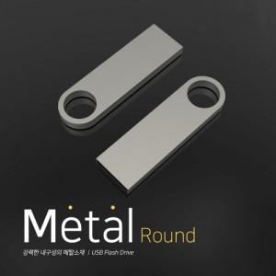

【상세/제작정보】 | ※ 제품특성상 단가 변동이 매우 유동적인 상품으로 주문전 꼭 확인 요청드립니다.

【인쇄/포장옵션】 | 레이저 / 포장지포장

【공급단가】 | 수량 | 100~ | 300~ | 500~ | 1,000~ | 3,000~
*VAT별도 | 8G | 4,480원 | 4,320원 | 4,160원 | 4,000원 | 3,840원
 | 16G | 5,040원 | 4,860원 | 4,680원 | 4,500원 | 4,320원
 | 32G | 5,460원 | 5,260원 | 5,070원 | 4,870원 | 4,680원
 | 64G | 6,160원 | 5,940원 | 5,720원 | 5,500원 | 5,280원

【상품 URL】 | https://dev.easy1.co.kr:443/src/goods_detail.php?gdno=11391

